Nuklidinventar
 | Strahlenschutz Behelf: Zuordnung Gefahrengruppe für den Feuerwehreinsatz

 | Firma: |  |  |  | Sachverständiger/Kontanktperson: |  |  | Tel.:

mSv/h
GBq
mSv/h
 |  |  |  |  | nicht feuerhemmend umschlossen |  | feuerhemmend umschlossen oder Schmelzpunkt > 800 °C
 | Nuklid1) | Schmelz- punkt in °C | Feuer-hemmend 2) | Aktivität A pro Quelle1) | Bewilligungs- grenze = LA3) | Anzahl Bewilliguns- grenzen | h104) | Dosisleistung 1m Abstand zur Quelle3) | Halbwerts- | Bemerkungen
 |  |  | Ja / Nein | GBq | Bq |  |  |  | Zeit3) d | zB. Chemische Form, Physikalische Form, Eingebaut in Maschine 1, Stift, Ampulle, ….
1 | - |  | Nein |  |  | - |  | -
2 | - |  | Nein |  |  | - |  | -
3 | - |  | Nein |  |  | - |  | -
4 | - |  | Nein |  |  | - |  | -
5 | - |  | Nein |  |  | - |  | -
6 | - |  | Nein |  |  | - |  | -
7 | - |  | Nein |  |  | - |  | -
8 | - |  | Nein |  |  | - |  | -
9 | - |  | Nein |  |  | - |  | -

mSv/h
 | Gefahrengruppe: |  |  | I | Summe | 0 | Summe | 0.00 |  |  | 0.00
 | 1) Die Daten finden Sie auf der vom BAG ausgestellten "Bewilligung für den Umgang mit ionisierender Strahlung" |  |  |  |  |  | 3) Basisdaten sind in der Strahlenschutzverordnung (StSV, SR 814.501), Anhang 3
 | 2) Definition "Feuerhemmend umschlossen" heisst: ISO 2919 Kl. 6, 60 Min. bei 800°C ohne Austritt von Radioaktivität |  |  |  |  |  | 4) h10 < 0.001 als 0.001 eingeben (Strahlenschutzverordnung, Anhang 3, Spalte 6)

 | Quellen 1 - ? befinden sich im xy, Raum xy |  |  |  |  | Das aktuelle Strahlenblatt befindet sich im xy (wo?)

 | letzte Änderung: |  |  | Ersteller: |  | basierend auf BAG-Bewilligung AG-________________________ vom _____________

Anleitung
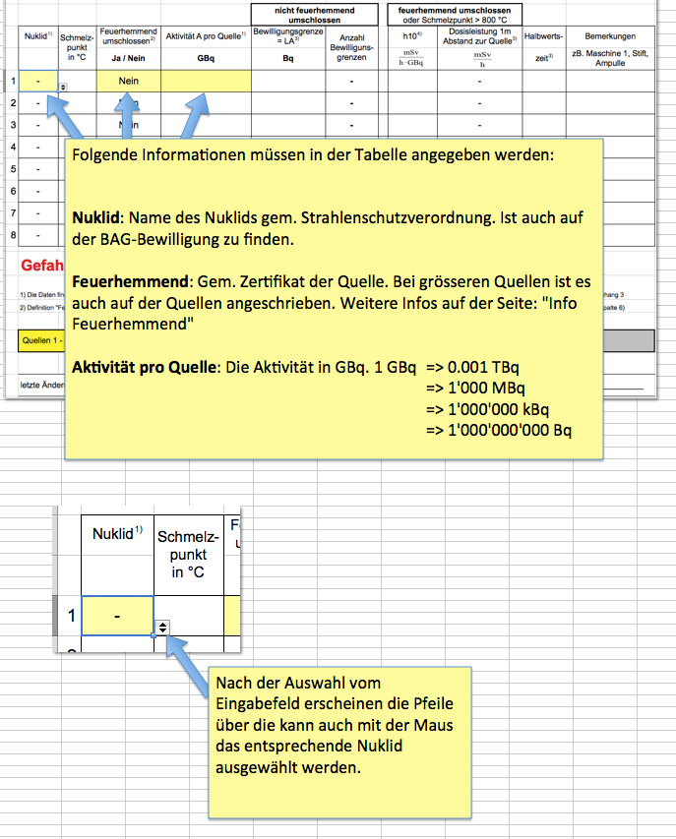

Info Einteilung
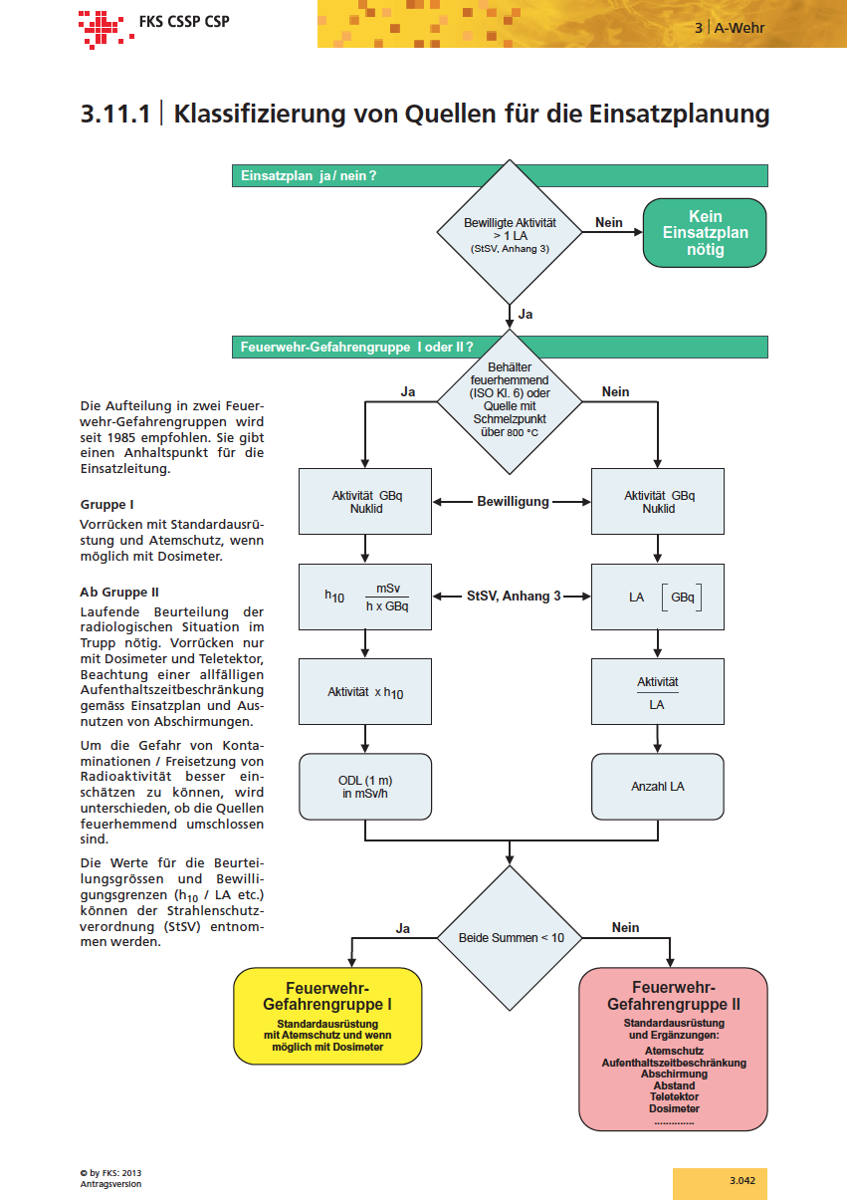

Info Feuerhemmend
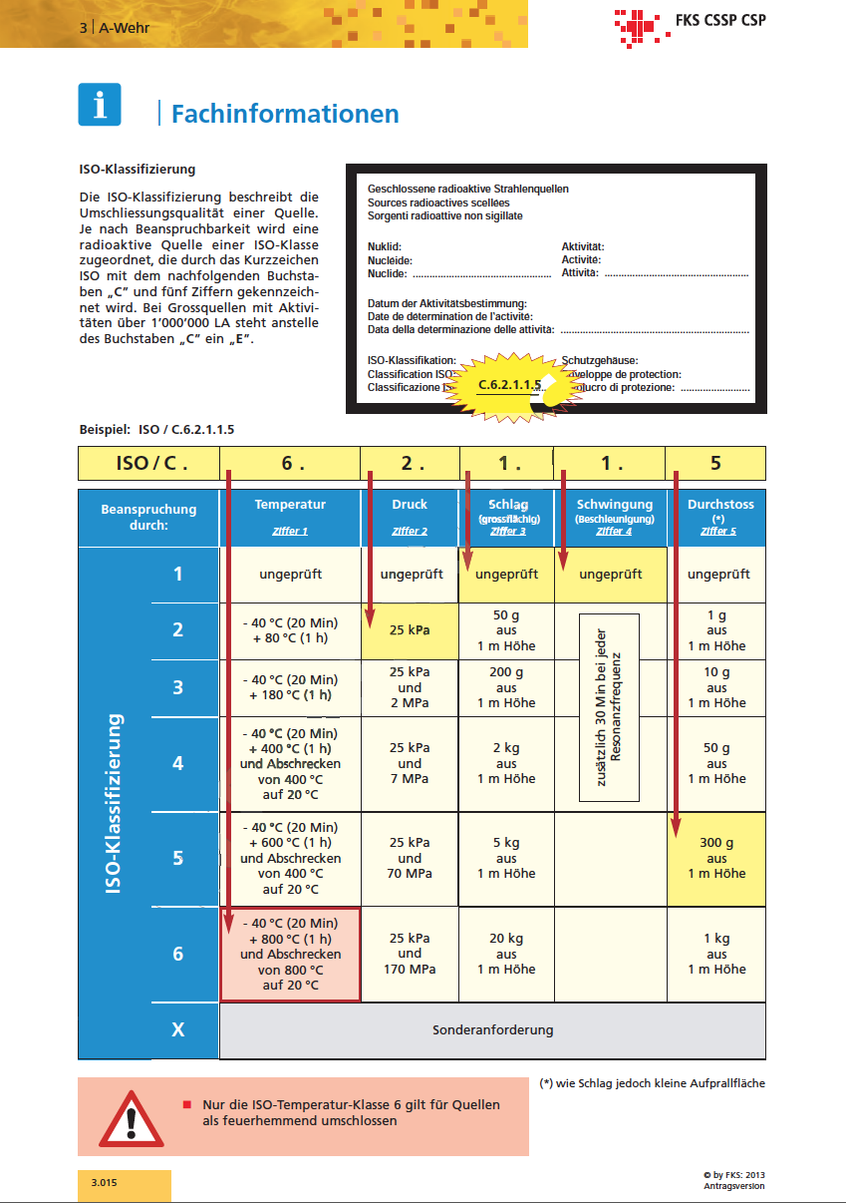

Infos zum Nuklid
Infos zum Nuklid |  |  |  |  |  |  |  |  |  |  |  | 2024 v1 / hp13

Ein A2 verursacht im geschätzten ungünstigsten Fall (nicht gesammte Aktivität) 50 mSv gem. IAEA SSG-26
 | Nuklid | Aktivität (GBq) |  |  | ADR
 | Co-60 | 0.000030000 |  |  | A1 | 400 | GBq

Eingabe |  |  |  |  | A2 | 400 | GBq

 |  |  |  |  | D-Value | 30 | GBq | StSV, Anh. 9 | 30 | GBq
 |  |  |  |  | gem. IAEO 2006 gefärliche Menge |  |  |  | geschlossene hoch radioaktive Quelle

StSV | Aktivität | 30,000 | Bq |  | LL | 0.1 | Bq/g
mSv/h
GBq
 | T 1/2 | 166000000 | s => | 1921 t und 7 h | h10 | 0.366 |  | in 1 m
mSv/h
GBq
 | Strahlenart | b- / ph |  | 2766666.6667 | h0.07 | 1000 |  | in 10 cm

 | Schmelzpunkt | 1480 | °C | 46111.1111 | einh | 0.000000017 | Sv/Bq

 | Siedepunkt | 2880 | °C | 1921 | eing | 3.4E-09 | Sv/Bq

 | Spez. Dichte | 8,76 | g/m3 | 2962962963 | LA | 300,000 | Bq | Anzahl LA | 0 | x 5 mSv = | 1 | mSv

 | CA | 500 | Bq/m3 | 0.2962962963 | CS | 3 | Bq/cm2

Abschätzungen |  |  | Dosis bei 1h in 1m | 0.000 | mSv | 7000 | mSv | tödliche Ganzkörperdosis |  |  |  | (pro Ereignis)
 |  |  |  |  |  | 5000 | mSv | LD-50-Wert Ganzkörperdosis |  |  |  | (pro Ereignis)
 |  |  | Dosis bei Inhalation | 0.510 | mSv | 250 | mSv | max. Dosis für Personenrettung |  |  |  | (pro Ereignis)
 |  |  |  |  |  | 50 | mSv | max. Dosis zum Schutz von Sachwerten |  |  |  | (pro Ereignis)
 |  |  | Dosis bei Ingestion | 0.102 | mSv | 20 | mSv | MAK-Wert beruflich Strahlenexponiert |  |  |  | (bei 2000h)
 |  |  |  |  |  | 1 | mSv | "MAK-Wert" Bevölkerung |  |  |  | (bei 8760h)

Richtwert 1 CS entspricht 1/10 Mak-Wert für die Haut (bei 8760 h)
(mit h0,07) | Dl in 10 cm | 0.030 | mSv/h |  | Max. kontaminierte Fläche | 1 | m2 (gleichmässig mit 1 CS)

(mit h10) | Dl in 10 cm | 0.001 | mSv/h |  | Kantenlänge □ | 1 | m

Richtwert 1 CA entspricht Mak-Wert für beruflich Strahlenexponiert (bei 2000 h)
 | Dl in 1m | 0.000 | mSv/h |  | Max. kontaminiertes Volumen | 60 | m3 (gleichmässig mit 1 CA)

 | Dl in 2m | 0.000 | mSv/h |  | Kantenlänge | 4 | m

 | Dl in 4m | 0.000 | mSv/h

 | Dl in 16m | 0.000 | mSv/h

